Tabele zbiorcze
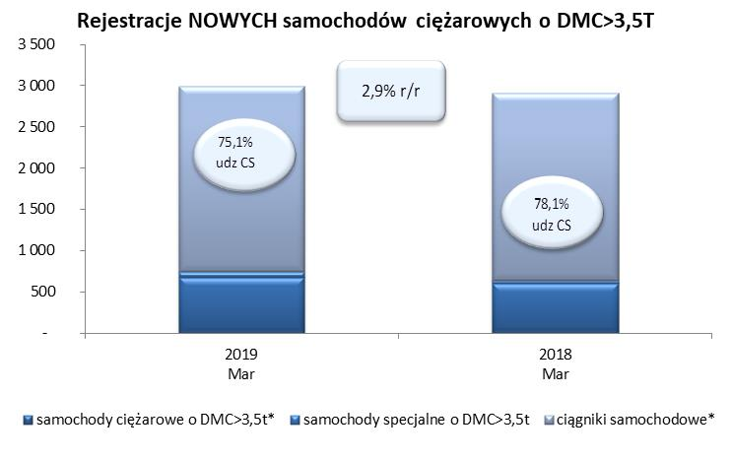
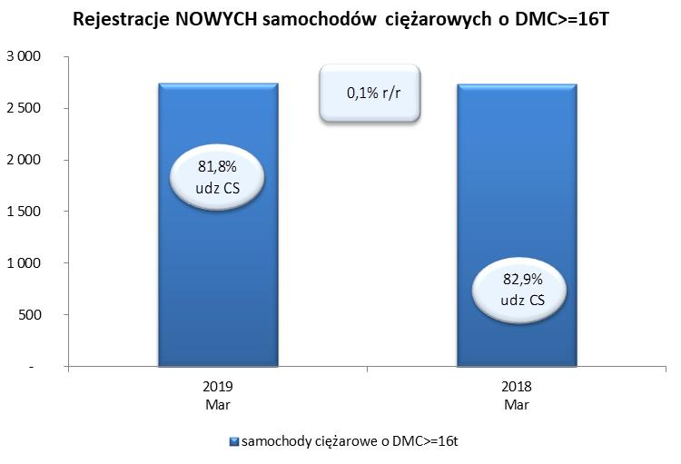
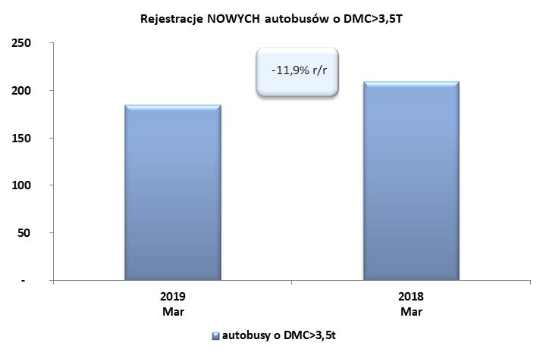
PZPM na podstawie danych CEP (MC) |  |  |  |  |  | 05/04/2019
 |  |  |  |  |  | sztuki
PIERWSZE REJESTRACJE NOWYCH POJAZDÓW UŻYTKOWYCH O DMC>3,5T
 | 2019 Mar | 2018 Mar | % zmiana r/r | 2019 Sty - Mar | 2018 Sty - Mar | % zmiana r/r
SAMOCHODY CIĘŻAROWE - RAZEM | 2,989 | 2,905 | 2.9% | 7,453 | 7,154 | 4.2%
samochody ciężarowe o DMC>3,5t* | 676 | 599 | 12.9% | 1,445 | 1,435 | 0.7%
samochody specjalne o DMC>3,5t | 69 | 36 | 91.7% | 179 | 138 | 29.7%
ciągniki samochodowe* | 2,244 | 2,270 | -1.1% | 5,829 | 5,581 | 4.4%
AUTOBUSY - RAZEM | 185 | 210 | -11.9% | 532 | 627 | -15.2%
autobusy o DMC>3,5t | 185 | 210 | -11.9% | 532 | 627 | -15.2%
RAZEM POJAZDY UŻYTKOWE | 3,174 | 3,115 | 1.9% | 7,985 | 7,781 | 2.6%
*/ Nie uwzgledniono rejestracji własnych marek krajowych producentów

